KU Halsa
Lokalitet i sjø | Areal 1 Oppdrettslokalitet: H190-1 VKA 01 1571 Vullum 17495, Halsa kommune.
Arealbeskrivelse | Oppdrettslokalitet i Halsafjorden.
Lokalitetens formelle plassering | Grunnlaget for opprettelsen av denne lokaliteten er tidligere formelt godkjent av Fiskeri-
 | direktoratet, Møre og Romsdal Fylkeskommune og Halsa kommune.
Hva er nytt i denne KU-en? | Det er endringen med å markere og inkludere det eksisterende fortøyningsarealet
 | (+ 100 meter) som er grunnlaget for denne KU/ROS-analysen.
Formål i dag | Kombinerte formål i sjø og vassdrag med eller uten tilhørende strandsone NFFFA (6800)
 | og Akvakulturareal (A).
Aktiv/passiv mht akvakultur | Lokaliteten er aktiv. Det drives med laks, ørret og regnbueørret. Lerøy Midt
Forslag | Endring til: Flerbruksområde VKA og Hensynsone (190) = fortøyning
Nytt areal | Utvidelse av eksisterende areal, det meste til fortøyningsareal.
 | Gammelt NFFFA areal = xx daa
 | Fortøyningsareal = yy daa
Nytt formål
 | Tilpasse Hensynsone (190) / fortøyningssone fra utenfor A og ut til 100 m utenfor
 | ankere (tilpasses lokaliteten).
Forslagsstiller | Arbeidsgruppen: Sjøområdeplan Nordmøre
Oppdrettsformål | Oppdrettsformål.
Kart: Oversikt over nye arealer
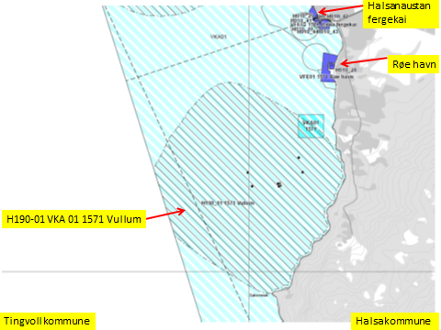

Kart: Opprinnelig Akvakultur-areal som tas bort i planen.
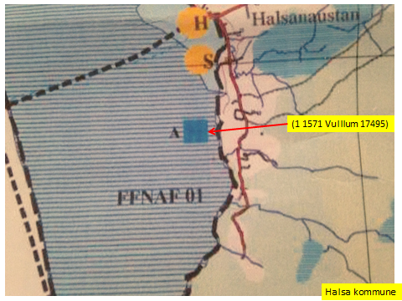

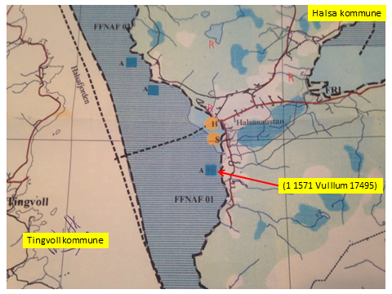

KONSEKVENSUTREDNING
TEMA | VURDERING | DATAKILDER | KONSEKVENS
Miljø og naturressurser
PLanformål: land | LNF-områder. LNF-område med spredt boligbebyggelse. Småbåthavn. Fergehavn. | Halsa kommune
 | Boligområde. Båndlegging etter lov om naturvern (410). | Halsa kommune
 | Vannareal for alment friluftsliv (520). | Halsa kommune
Bestander av anadrom laksefisk
Lakselus | Noe lakselus | Lusedata.no
Lakserømming fra merder | Få rømminger. | Fiskeridirektoratet.no
Landskap | Ingen spesielle. | Aure kommune/Naturbase.no
Kulturminner/kulturmiljø | Saksneset: Gravrøys og gravminne. | Aure kommune/Naturbase.no
 | Id 131182 – bautastein på Saksneset (Halsa kommune)
 | Fylkesmannen skal kontaktes dersom inngrep vil påvirke gravminnene.
 | Rød: Gravminne.
 | Halsanausta: gravminne.
Tilstøtende arealer I sjø: | Kombinerte formål i sjø og vassdrag med eller uten tilhørende strandsone NFFFA (6800) | Aure kommune.
 | Bruk og vern av sjø og vassdrag med tilhørende strandsone (6001).

Strandsone og lokale vassdrag | Lite forurensning. | Sjøområdeplan Nordmøre:
Gyteområde | Gyteområde midtfjords: fortøyninger og ankere går inn i gyteområdet. | Fiskeridirektoratet.no
Naturvernområde | Kallset naturvernområde - edelløvskog. 2,5 km unna. | Aure kommune
 | Rødmyra naturvernomåde - verneplan for myr. 1,5 km unna. | Aure kommune/Naturbase.no
Naturmangfold | Saksneset: Planter: lav, Vedalgekølle (sopp), alm. Fisk: sild | Naturbase.no
 | Rød og Halsanaustan: mange fuglearter.

Helse og trivsel
Forurensning/bunn | Miljøundersøkelser bunn: God (2) | MOM-B undersøkelser
 | Miljøundersøkelser bunn:Veldig god (1). Gradient ut fra lokaliteten. | MOM-C undersøkelser
 |  | Fiskeridirektoratet
Forurensning/støy | Noe støy, jamfør bestemmelse.
Forurensning/lys | Lite lyspåvirkning, jamfør bestemmelse.
Friluftsliv, rekreasjon, tilgjengelighet | Ferdsel inntil 20 m og fiske inntil 100 m fra overflatestrukturer. | Forskrift FOR-2008-06-17-822
Friluftsliv, strandsone | Strandsone noe berørt.
Friluftsliv | Friluftsliv noe berørt.
Folkehelse | Mindre påvirket. | Sjøområdeplan Nordmøre:
Næring og transport
Næringsliv og sysselsetting | Oppdrett gir arbeidsplasser.
Ferdsels- og trafikksikkerhet | Ingen hindrer av ferdsel.
Havner | Ingen hindring for havner i nærheten. | Kr.sund og Normøre havn IKS.
Kilenøter | Ingen registreringer. | Merknad fra folkemøte.
Fiske: aktive redskaper (reketrål) | Ingen registreringer. | Fiskeridirektoratet.no
Passive redskaper (gar, line, jukse) | Fiskefelt midtfjords. Fortøyninger strekker seg inn i fiskefeltet. | Fiskeridirektoratet.no
Låssettingplass (for sei, sild bl.a) | Ingen i arealet. | Fiskeridirektoratet.no
Infrastruktur
Teknisk infrastruktur | Landstrøm skal benyttes, se bestemmelser. | Aure kommune.
Tilgang til lokaliteten. | Båt.

Risiko- og sårbarhetsvurdering
Skredfare/grunnforhold | Lav fare for jord- eller snøskred. | Skrednett.no
Vær og vind | Lav til moderat bølgehøyde.
Sjøstraum | Årlig midlet strømhastighet: Lav til moderat NordØstgående straum. Lavere ved land. | Sintef (SINMOD)
Annet | Ingen
Samlet vurdering
 | Egnet som oppdrettslokalitet.
Avbøtende tiltak | Samarbeid med fiskere for å finne plass til akvakulturfortøyninger.
 | Lakselus fra og rømming av oppdrettslaks er et problem generelt sett.
 | Positivt for kommunen/arbeidsplasser.
Konfliktpotensiale | Noe konfliktpotensiale.
Konklusjon - oppsummering
 | Utvidelse av eksisterende areal.
 | De nye områdene tas inn i planen.

Lokalitet i sjø | Areal 2 Oppdrettslokalitet: H190-02 VKA 01 1571 Skåren 10216, Halsa kommune.
Arealbeskrivelse | Oppdrettslokalitet i Halsafjorden.
Lokalitetens formelle plassering | Grunnlaget for opprettelsen av denne lokaliteten er tidligere formelt godkjent av Fiskeri-
 | direktoratet, Møre og Romsdal Fylkeskommune og Halsa kommune.
Hva er nytt i denne KU-en? | Det er endringen med å markere og inkludere det eksisterende fortøyningsarealet
 | (+ 100 meter) som er grunnlaget for denne KU/ROS-analysen.
Formål i dag | Kombinerte formål i sjø og vassdrag med eller uten tilhørende strandsone NFFFA (6800)
 | og Akvakulturareal (A).
Aktiv/passiv mht akvakultur | Lokaliteten er aktiv. Det drives med laks, ørret og regnbueørret.Lerøy Midt
Forslag | Endring til: Flerbruksområde VKA og Hensynsone (190) = fortøyning
Nytt areal | Utvidelse av eksisterende areal, det meste til fortøyningsareal.
 | Gammelt NFFFA areal = xx daa
 | Fortøyningsareal = yy daa
Nytt formål
 | Tilpasse Hensynsone (190) / fortøyningssone fra utenfor A og ut til 100 m utenfor
 | ankere (tilpasses lokaliteten).
Forslagsstiller | Arbeidsgruppen: Sjøområdeplan Nordmøre
Oppdrettsformål | Oppdrettsformål.
Kart: Oversikt over nye arealer
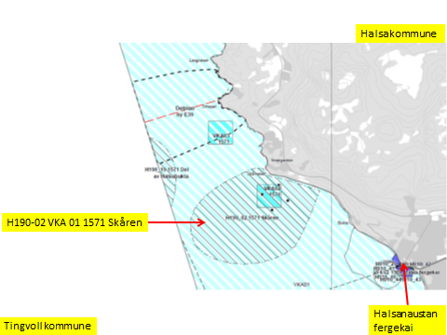

Kart: Opprinnelig Akvakultur-areal som tas ut av planen.
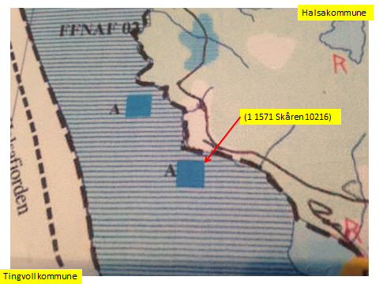

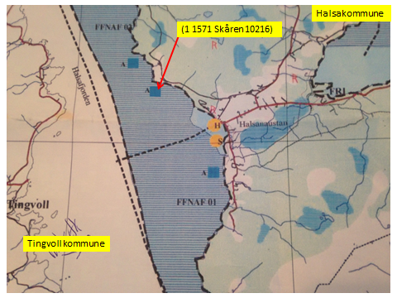

KONSEKVENSUTREDNING
TEMA | VURDERING | DATAKILDER | KONSEKVENS
Miljø og naturressurser
PLanformål: land | LNF-områder. LNF-område med spredt boligbebyggelse. Fergehavn. | Halsa kommune
 | Boligområde. Båndlegging etter lov om naturvern (410). | Halsa kommune
 | Vannareal for alment friluftsliv (520). | Halsa kommune
Bestander av anadrom laksefisk
Lakselus | Noe lakselus | Lusedata.no
Lakserømming fra merder | Få rømminger. | Fiskeridirektoratet.no
Landskap | Ingen. | Aure kommune
Kulturminner/kulturmiljø | Halsanausta: gravminne. | Kulturminnesøk.no

Tilstøtende arealer I sjø: | Kombinerte formål i sjø og vassdrag med eller uten tilhørende strandsone NFFFA (6800) | Aure kommune.
 | Bruk og vern av sjø og vassdrag med tilhørende strandsone (6001).

Strandsone og lokale vassdrag | Lite forurensning. | Sjøområdeplan Nordmøre:
Gyteområde | Gyteområde midtfjords: fortøyninger og ankere går inn i gyteområdet. | Fiskeridirektoratet.no
Naturvernområde | I sjø og på land: ingen i nærheten..
Naturmangfold | Skårneset: sopp, ærfugl. | Naturbase.no

Helse og trivsel
Forurensning/bunn | Miljøundersøkelser bunn: God (2) | MOM-B undersøkelser
 | Ingen data. | MOM-C undersøkelser
 |  | Fiskeridirektoratet
Forurensning/støy | Noe støy, jamfør bestemmelse.
Forurensning/lys | Lite lyspåvirkning, jamfør bestemmelse.
Friluftsliv, rekreasjon, tilgjengelighet | Ferdsel inntil 20 m og fiske inntil 100 m fra overflatestrukturer. | Forskrift FOR-2008-06-17-822
Friluftsliv, strandsone | Strandsone noe berørt.
Friluftsliv | Friluftsliv noe berørt.
Folkehelse | Mindre påvirket. | Sjøområdeplan Nordmøre:
Næring og transport
Næringsliv og sysselsetting | Oppdrett gir arbeidsplasser.
Ferdsels- og trafikksikkerhet | Ingen hindrer av ferdsel.
Havner | Ingen hindring for havner i nærheten. | Kr.sund og Normøre havn IKS.
Kilenøter | Ingen registreringer. | Merknad fra folkemøte.
Fiske: aktive redskaper (reketrål) | Ingen registreringer. | Fiskeridirektoratet.no
...
Lokalitet i sjø | Areal 3 Oppdrettslokalitet: VKA 03 1571 Orneset, Halsa kommune.
Forslag | Ingen endring.
Nytt areal | Ingen endring.
 | Gammelt NFFFA areal = xx daa
 | Fortøyningsareal = yy daa
Nytt formål
 | Tilpasse Hensynsone (190) / fortøyningssone fra utenfor A og ut til 100 m utenfor
 | ankere (tilpasses lokaliteten).
Forslagsstiller | Arbeidsgruppen: Sjøområdeplan Nordmøre
Oppdrettsformål | Oppdrettsformål.
Kart: Oversikt over areale som beholdes i ny plan.
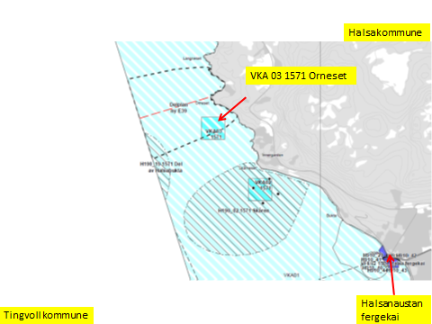

Kart: Opprinnelig Akvakultur-areal som beholdes.
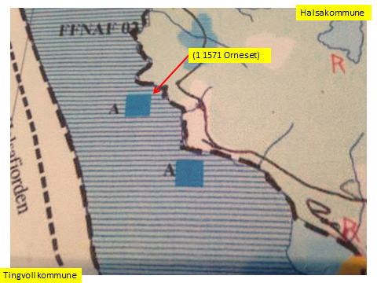

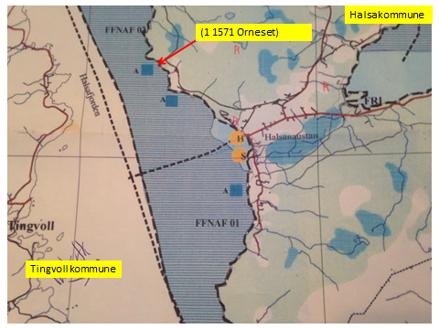

KONSEKVENSUTREDNING
TEMA | VURDERING | DATAKILDER | KONSEKVENS
Miljø og naturressurser
PLanformål: land | LNF-områder. LNF-område med spredt boligbebyggelse. | Halsa kommune
 | Boligområde. Båndlegging etter lov om naturvern (410). Fritidsbebyggelse. | Halsa kommune
 | Vannareal for alment friluftsliv (520). LNF-område med spredt fritidsbebyggelse. | Halsa kommune
Bestander av anadrom laksefisk
Lakselus | Noe lakselus | Lusedata.no
...
Lokalitet i sjø | Areal 4 Oppdrettslokalitet: H190-04 VKA 04 1571 Korsneset 2 32097, Halsa kommune.
Nytt areal | Utvidelse av eksisterende areal, det meste til fortøyningsareal.
 | Gammelt NFFFA areal = xx daa
 | Fortøyningsareal = yy daa
Nytt formål
 | Tilpasse Hensynsone (190) / fortøyningssone fra utenfor A og ut til 100 m utenfor
 | ankere (tilpasses lokaliteten).
Forslagsstiller | Arbeidsgruppen: Sjøområdeplan Nordmøre
Oppdrettsformål | Oppdrettsformål.
Kart: Oversikt over nye arealer

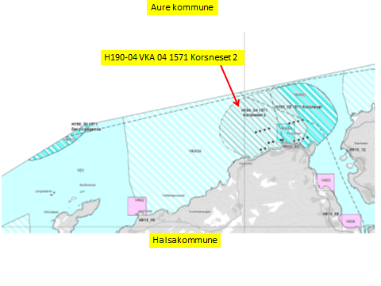

Kart: Opprinnelig Akvakultur-areal som tas ut av planen.

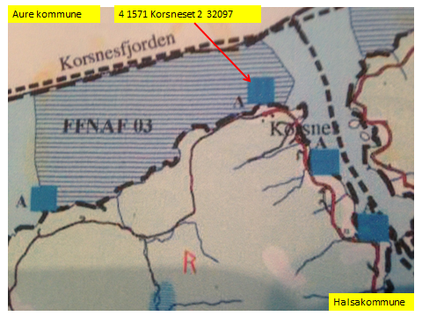

KONSEKVENSUTREDNING
TEMA | VURDERING | DATAKILDER | KONSEKVENS
Miljø og naturressurser
PLanformål: land | LNF-områder. LNF-område med spredt boligbebyggelse. | Halsa kommune
 | LNF-område med spredt fritidsbebyggelse. | Halsa kommune
 | Fritidsbebyggelse. | Halsa kommune
Bestander av anadrom laksefisk
...
Lokalitet i sjø | Areal 5 Oppdrettslokalitet: H190-05 VKA 04-05 1571 Korsneset 10224, Halsa kommune.
Nytt areal | Utvidelse av eksisterende areal, det meste til fortøyningsareal.
 | Gammelt NFFFA areal = xx daa
 | Fortøyningsareal = yy daa
Nytt formål
 | Tilpasse Hensynsone (190) / fortøyningssone fra utenfor A og ut til 100 m utenfor
 | ankere (tilpasses lokaliteten).
Forslagsstiller | Arbeidsgruppen: Sjøområdeplan Nordmøre
Oppdrettsformål | Oppdrettsformål.
Kart: Oversikt over nye arealer

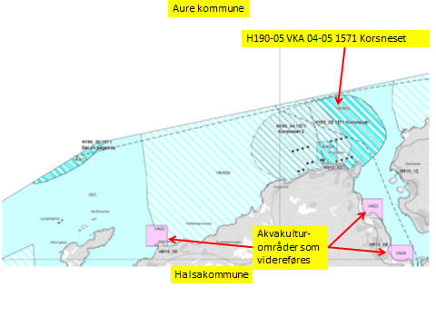

Kart: Opprinnelig Akvakultur-areal som tas ut av planen.
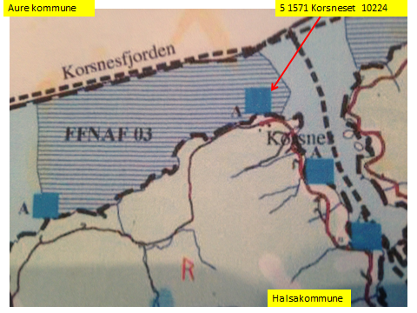

KONSEKVENSUTREDNING
TEMA | VURDERING | DATAKILDER | KONSEKVENS
Miljø og naturressurser
PLanformål: land | LNF-områder. LNF-område med spredt boligbebyggelse. | Halsa kommune
 | LNF-område med spredt fritidsbebyggelse. | Halsa kommune
 | Fritidsbebyggelse. | Halsa kommune
...
Lokalitet i sjø | Areal 6 Oppdrettslokalitet: H190-06 VKA06 1571 Fætten 10229, Halsa kommune.
Forslag | Endring til: Flerbruksområde VKA og Hensynsone (190) = fortøyning
Nytt areal | Utvidelse av eksisterende areal, det meste til fortøyningsareal.
 | Gammelt NFFFA areal = xx daa
 | Fortøyningsareal = yy daa
Nytt formål
 | Tilpasse Hensynsone (190) / fortøyningssone fra utenfor A og ut til 100 m utenfor
 | ankere (tilpasses lokaliteten).
Forslagsstiller | Arbeidsgruppen: Sjøområdeplan Nordmøre
Oppdrettsformål | Oppdrettsformål.
Kart: Oversikt over nye arealer
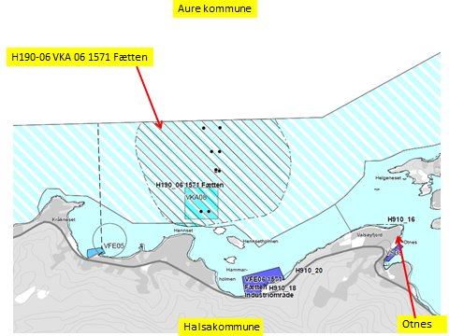

Kart: Opprinnelig Akvakultur-areal som tas ut av planen.
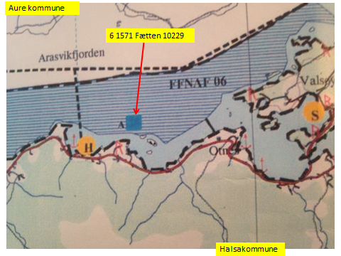

KONSEKVENSUTREDNING
TEMA | VURDERING | DATAKILDER | KONSEKVENS
Miljø og naturressurser
PLanformål: land | LNF-områder. LNF-område med spredt boligbebyggelse. Boligområde. Havn (680). | Halsa kommune
 | Båndlegging etter lov om naturvern (420). Fritidsbebyggelse. | Halsa kommune
 | LNF-område med spredt fritidsbebyggelse. Båndlegging etter lov om kulturminner (420). | Halsa kommune
 | Industri.
...
Lokalitet i sjø | Areal 7 Oppdrettslokalitet: H190-07 VKA 10 1571 Renndalen 29896, Halsa kommune.
Forslag | Endring til: Flerbruksområde VKA og Hensynsone (190) = fortøyning
Nytt areal | Utvidelse av eksisterende areal, det meste til fortøyningsareal.
 | Gammelt NFFFA areal = xx daa
 | Fortøyningsareal = yy daa
Nytt formål
 | Tilpasse Hensynsone (190) / fortøyningssone fra utenfor A og ut til 100 m utenfor
 | ankere (tilpasses lokaliteten).
Forslagsstiller | Arbeidsgruppen: Sjøområdeplan Nordmøre
Oppdrettsformål | Oppdrettsformål.
Kart: Oversikt over nye arealer
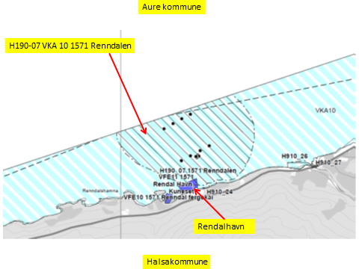

Kart: Oversikt over beliggenheten til lokaliteten.

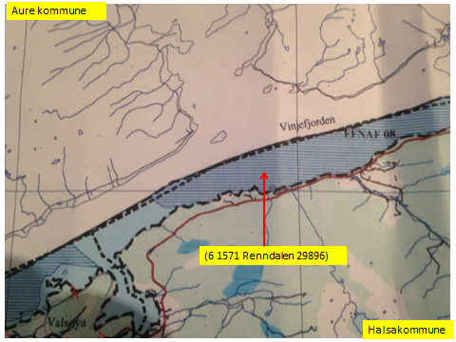

KONSEKVENSUTREDNING
TEMA | VURDERING | DATAKILDER | KONSEKVENS
Miljø og naturressurser
PLanformål: land | LNF-områder. LNF-område med spredt boligbebyggelse. Boligområde. | Halsa kommune
 | Fritidsbebyggelse. Småbåthavn. | Halsa kommune
 | LNF-område med spredt fritidsbebyggelse. | Halsa kommune
 | Industri.
...
Lokalitet i sjø | Areal 8 Oppdrettslokalitet: H190-08 VKA 10 1571 Engdal 10238, Halsa kommune.
Forslag | Endring til: Flerbruksområde VKA og Hensynsone (190) = fortøyning
Nytt areal | Utvidelse av eksisterende areal, det meste til fortøyningsareal.
 | Gammelt NFFFA areal = xx daa
 | Fortøyningsareal = yy daa
Nytt formål
 | Tilpasse Hensynsone (190) / fortøyningssone fra utenfor A og ut til 100 m utenfor
 | ankere (tilpasses lokaliteten).
Forslagsstiller | Arbeidsgruppen: Sjøområdeplan Nordmøre
Oppdrettsformål | Oppdrettsformål.
Kart: Oversikt over nye arealer
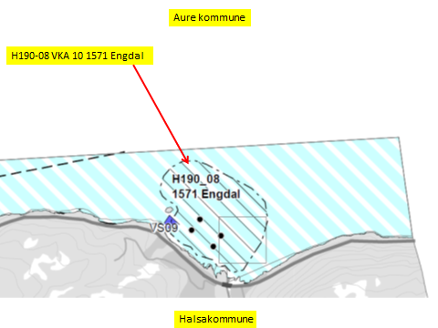

Kart: Opprinnelig Akvakultur-areal som tas ut av planen.
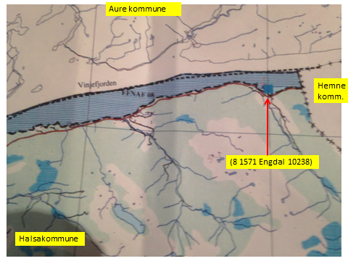

KONSEKVENSUTREDNING
TEMA | VURDERING | DATAKILDER | KONSEKVENS
Miljø og naturressurser
PLanformål: land | LNF-områder. LNF-område med spredt boligbebyggelse. Boligområde. | Halsa kommune
 | Hyttefelt. | Halsa kommune
 | LNF-område med spredt fritidsbebyggelse. Annen særskilt bruk eller vern (590). | Halsa kommune
 | Industri.
...
Lokalitet i sjø | Areal: H190-19 VKA 01 1571 Del av Halsabukta, Halsa Kommue
Formål i dag | Bruk og vern av sjø og vassdrag med tilhørende strandsone (6001).
Aktiv/passiv mht akvakultur | Lokaliteten er aktiv, Lerøy Midt.
Forslag | Ny sone. Hensynsone (190) = fortøyning
Nytt areal | Nytt areal, fortøyningsareal. VKA.
 | Fortøyningsareal = yy daa
Nytt formål | Tilpasse Hensynsone (190) / fortøyningssone til 100 m utenfor
 | ankere (tilpasses lokaliteten).
 | Forlengelse av lokaliteten: H190-09 VKA 09 1560 Halsbukta 12895 i Tingvoll.
Forslagsstiller | Arbeidsgruppen: Sjøområdeplan Nordmøre
Kart: Oversikt over nye arealer
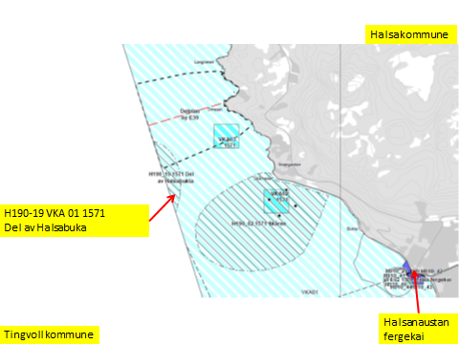

KONSEKVENSUTREDNING | (Fra Halsbukta, Tingvoll)
TEMA | VURDERING | DATAKILDER | KONSEKVENS
Miljø og naturressurser
PLanformål: land | LNRF-område. Spredt boligbebyggelse. Hyttefelt. Områder med bevaring av
 | naturmiljø (560).
Bestander av anadrom laksefisk | 29 km fra Surna . Nasjonalt laksevassdrag.
...
Lokalitet i sjø | Areal: H190-20 VKA 12 1557 Del av Segelråa i Halsa kommune
Formål i dag | Bruk og vern av sjø og vassdrag med tilhørende strandsone (6001).
Aktiv/passiv mht akvakultur | Lokaliteten er aktiv, Lerøu Midt.
Forslag | Ny sone. Hensynsone (190) = fortøyning
Nytt areal | Nytt areal, fortøyningsareal.Og VKA.
 | Fortøyningsareal = yy daa
Nytt formål | Tilpasse Hensynsone (190) / fortøyningssone til 100 m utenfor
 | ankere (tilpasses lokaliteten).
 | Forlengelse av lokaliteten: H190-02 VKA 01 1576 Segelråa 19855 i Aure kommune.
Forslagsstiller | Arbeidsgruppen: Sjøområdeplan Nordmøre
Kart: Oversikt over nye arealer
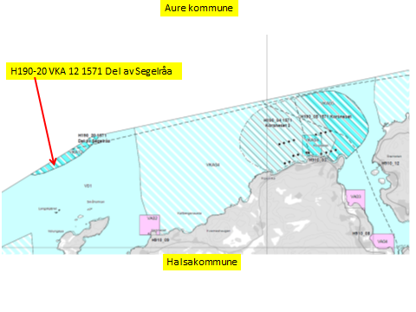

KONSEKVENSUTREDNING | (Fra Segelråa, Aure kommune).
TEMA | VURDERING | DATAKILDER | KONSEKVENS
Miljø og naturressurser
PLanformål: land | LNF-områder.
 | Fritidsbebebyggelse.
Bestander av anadrom laksefisk
Lakselus | Noe lakselus | Lusedata.no
Lakserømming fra merder | Få rømminger. | Fiskeridirektoratet.no
Landskap | Ingen spesielle. | Aure kommune
Kulturminner/kulturmiljø | Ersvik: Gravminne. Hals: 2 Bosetning-aktivitetsområde.Gravminne. | Kulturminnesøk.no
...
Lokalitet i sjø | Areal: H190-21 VKA06 1571 Del av Aukan, Halsa
Aktiv/passiv mht akvakultur | Lokaliteten er aktiv, Lerøu Midt.
Forslag | Ny sone. Hensynsone (190) = fortøyning
Nytt areal | Nytt areal, fortøyningsareal.Og VKA.
 | Fortøyningsareal = yy daa
Nytt formål | Tilpasse Hensynsone (190) / fortøyningssone til 100 m utenfor
 | ankere (tilpasses lokaliteten).
 | Forlengelse av lokaliteten: H190-03 VKA 03 1576 Aukan 32077 i Aure kommune.
Forslagsstiller | Arbeidsgruppen: Sjøområdeplan Nordmøre
Kart: Oversikt over nye arealer

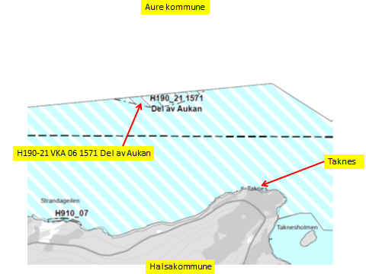

KONSEKVENSUTREDNING | (Fra Aukan, Aure kommune).
TEMA | VURDERING | DATAKILDER | KONSEKVENS
Miljø og naturressurser
PLanformål: land | LNF-områder.

Bestander av anadrom laksefisk
Lakselus | Noe lakselus | Lusedata.no
Lakserømming fra merder | Få rømminger. | Fiskeridirektoratet.no
...
Risiko- og sårbarhetsvurdering
 | Positivt for kommunen/arbeidsplasser.
Konfliktpotensiale | Noe konfliktpotensiale.
Konklusjon - oppsummering
 | De nye områdene tas inn i planen.

Tre havner under planlegging i Halsa kommune:

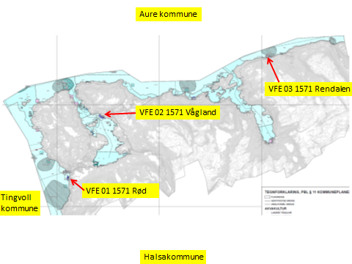

Lokalitet i sjø | Areal 9 Havn: VFE 01 1571 Havn på Røe, Halsa kommune.
Arealbeskrivelse | Havn i Halsafjorden sør for Halsa Fergehavn.
Lokalitetens formelle plassering | Grunnlaget for opprettelsen av denne lokaliteten er tidligere formelt godkjent av
 | Halsa kommune.
Hva er nytt i denne KU-en? | Utvidelse av havn.
Formål i dag | Angitt som Småbåthavn og H910_28
Aktiv/passiv mht akvakultur | Ingen
Forslag | Endring til: VFE - ferdsel.
Nytt areal | Utvidelse av eksisterende areal til havn
Forslagsstiller | Arbeidsgruppen: Sjøområdeplan Nordmøre
Oppdrettsformål | Også for oppdrettsformål.
Kart: Ny plan for havn på Røe:
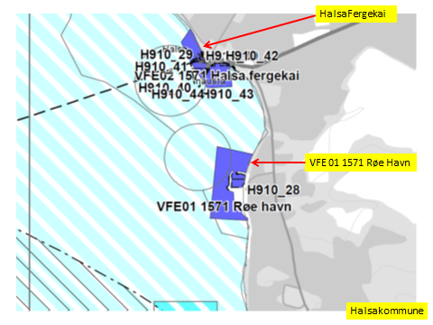

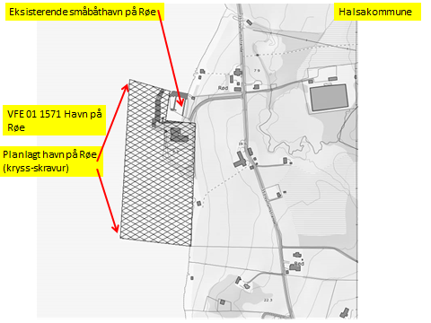

Kart: arealer i gammel plan:

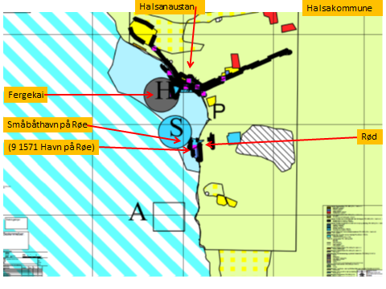

KONSEKVENSUTREDNING
TEMA | VURDERING | DATAKILDER | KONSEKVENS
Miljø og naturressurser
PLanformål: land | LNF-områder. | Halsa kommune
 | LNF-område med spredt boligbebyggelse. | Halsa kommune
 | Boligområde. | Halsa kommune
 | Fergehavn.
 | Småbåthavn. | Halsa kommune
 | Båndlegging etter lov om naturvern (410). | Halsa kommune
 | Vannareal for alment friluftsliv (520). | Halsa kommune
...
Lokalitet i sjø | Areal 10 Havn: VFE 11 1571 Rendal Havn, Halsa kommune.
 | Halsa kommune.
Hva er nytt i denne KU-en? | Utvidelse av havn.
Formål i dag | Kombinerte formål i sjø og vassdrag med eller uten tilhørende strandsone (6800), NFFFA. VKA.
Aktiv/passiv mht akvakultur | Akvakulturlokalitet: H190-07 VKA 10 1571 Rendalen 29896 er aktiv utenfor havnearealet.
Forslag | Endring til: VFE - ferdsel.
Nytt areal | Endring av eksisterende Flerbuksareal (6800) til havn.
Forslagsstiller | Arbeidsgruppen: Sjøområdeplan Nordmøre
Oppdrettsformål | Ingen
Kart: Oversikt over nye arealer

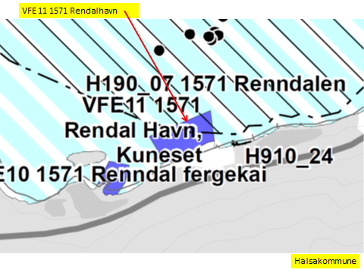

Kart: Ny plan for havn på Rendalen:

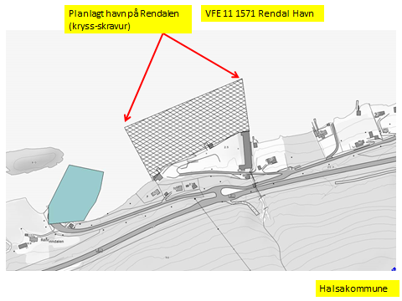

KONSEKVENSUTREDNING
TEMA | VURDERING | DATAKILDER | KONSEKVENS
Miljø og naturressurser
PLanformål: land | LNF-områder. LNF-område med spredt boligbebyggelse. Boligområde. Landbruksområde. | Halsa kommune
 | Fritidsbebyggelse.Rodal sSmåbåthavn. Friluftområde i sjø/vassdrag. | Halsa kommune
 | LNF-område med spredt fritidsbebyggelse. | Halsa kommune
 | Industri.
Bestander av anadrom laksefisk
...
Lokalitet i sjø | Areal 11 Havn: VFE 03 1571 Vågland båt og havn, Halsa kommune.
Lokalitetens formelle plassering | Grunnlaget for opprettelsen av denne lokaliteten er tidligere formelt godkjent av
 | Halsa kommune.
Hva er nytt i denne KU-en? | Utvidelse av havn.
Formål i dag | Kombinerte formål i sjø og vassdrag med eller uten tilhørende strandsone (6800), NFFFA. VKA.
Aktiv/passiv mht akvakultur | Ingen
Forslag | Endring til: VFE - ferdsel
Nytt areal | Endring av eksisterende areal Flerbruksformål (6800) til havn.
Forslagsstiller | Arbeidsgruppen: Sjøområdeplan Nordmøre
Oppdrettsformål | Oppdrettsformål.
Kart: Oversikt over nye arealer
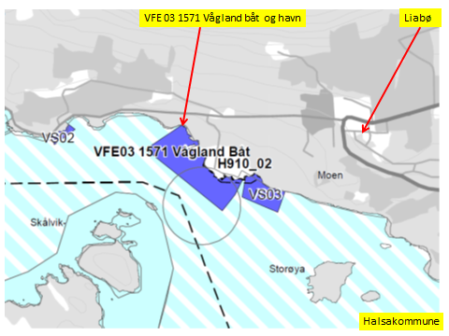

Kart: Ny plan for havn på Vågland:
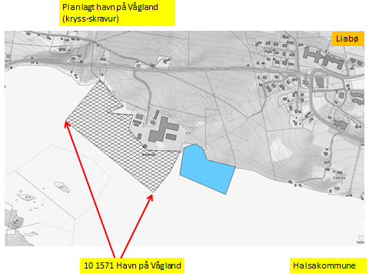

Kart: arealer i gammel plan:

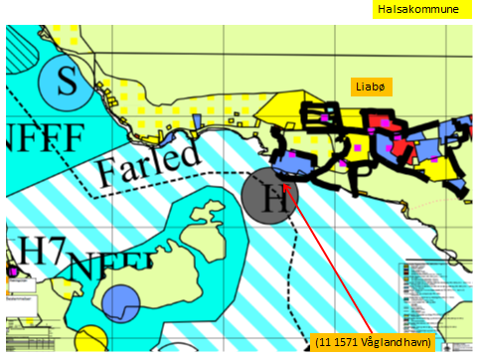

KONSEKVENSUTREDNING
TEMA | VURDERING | DATAKILDER | KONSEKVENS
Miljø og naturressurser
PLanformål: land | Store LNF-områder rundt Skålviksfjorden og på øyene i fjorden. | Halsa kommune
 | LNF-område med spredt boligbebyggelse.
 | Boligområder.
 | Ved kommunesenteret Liabø med off. bygg, forretninger og industri
 | Vågland industriområde. | Halsa kommune
 |  | Halsa kommune
...

Hal kart
...
Tre havner under planlegging i Halsa kommune:

